공개 양식
2023학년도 학생경비 집행내역 보고

학과(전공)명 | 프랑스언어·문화학과(대학원)
※ 주의: 1,2,3의 집행액 합계는 모두 일치하여야 합니다.

1) 학생경비 예산집행현황
약정항목명 | 수치 입력 | 자동입력(직접 작성X)
 | 총예산 | 집행액 | 집행율
실험실습비 | 80,000 | - | 0%
학생지원비 | 79,000 | - | 0%
합계 | 159,000 | - | 0%

2) 집행내역(요약)
3) 집행 세부내역 작성 시 자동입력됨(직접 작성X)
세부항목 |  | 집행액 | 비율
세미나/특강비 |  | - | #DIV/0!
실험실습비용 |  | - | #DIV/0!
기자재 수리비 |  | - | #DIV/0!
제본,복사,인쇄 |  | - | #DIV/0!
전공행사 |  | - | #DIV/0!
학생행사/간담회 |  | - | #DIV/0!
국제교류프로그램 지원비 |  | - | #DIV/0!
기념품비 |  | - | #DIV/0!
학회 지원비 |  | - | #DIV/0!
홈페이지 관리비 |  | - | #DIV/0!
학과통신비 |  | - | #DIV/0!
신규사업 및 기타 |  | - | #DIV/0!
합계 |  | - | #DIV/0!

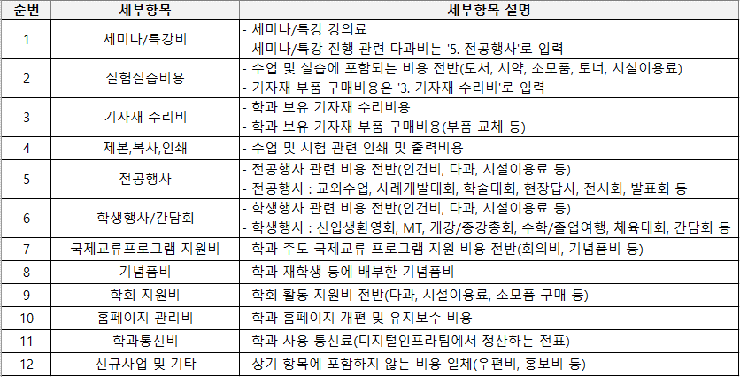
3) 집행 세부내역 |  |  |  |  |  | 4) 집행내역 세부항목 구분
※ 세부항목 선택 시, 4) '집행내역 세부항목 구분' 표 참조
※ 집행 세부내역 행 추가 가능
 |  |  |  |  | 드롭다운 선택
상위약정항목명 | 사업명 | 증빙일(집행일) | 사용금액(집행액) | 적요 | 세부항목
합계 |  |  | -

